Estadísticas
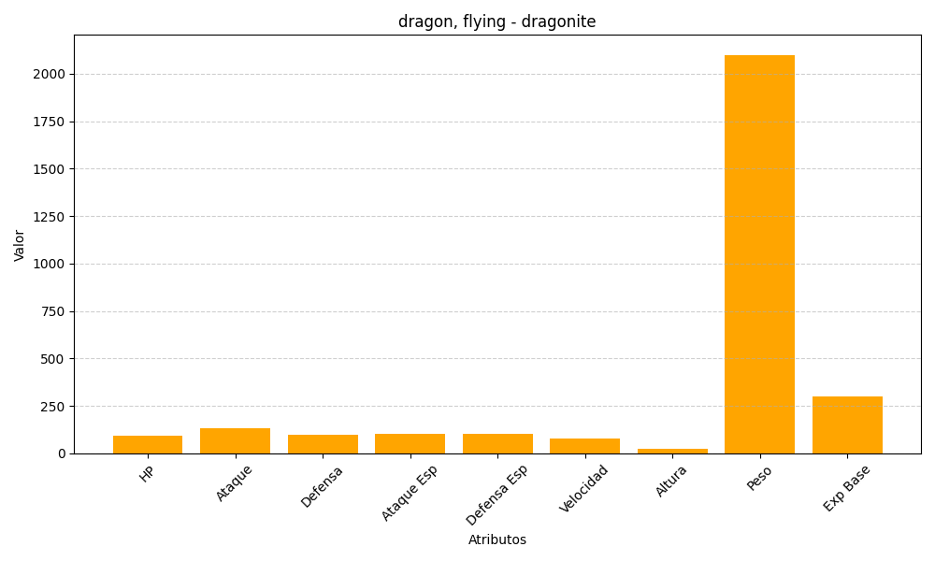
ID | Nombre | Tipo | HP | Ataque | Defensa | Ataque Especial | Defensa Especial | Velocidad | Altura | Peso | Experiencia Base
149 | dragonite | dragon, flying | 91 | 134 | 95 | 100 | 100 | 80 | 22 | 2100 | 300

